Tabelle1
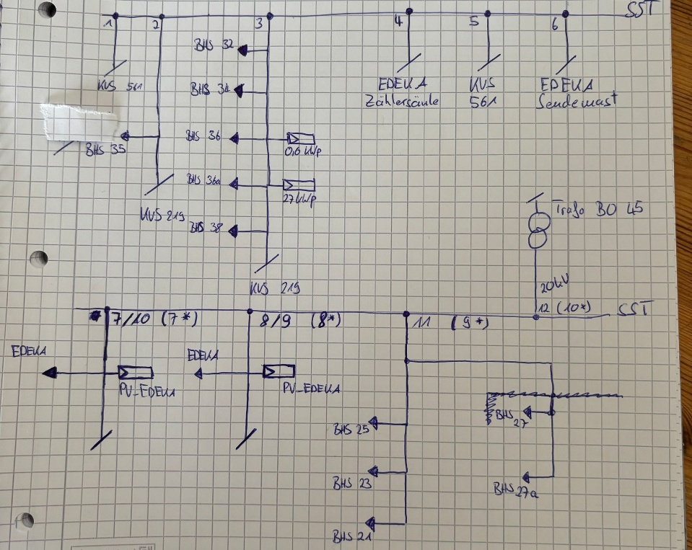
Kabelnummer | Länge | Leitungstyp | Endpunkt
10 | 265.248 | SR 500St / SR 3x63PE (20kv) | Bo 45 Bahnhof
9 | 20 | NAYY 4x150 SE | Paralell
9 | 30 | NAYY 4x150 SE | BHS 25
9 | 20 | NAYY 4x150 SE | BHS 23
9 | 30 | NAYY 4x150 SE | BHS 21
8 | 114.6859 | NAYY 4x150 SE | 'EDEKA NH_GR.II_TM
7 | 114.5152 | NAYY 4x150 SE | 'EDEKA NH_GR.II_TM
6 | 113.2318 | NAYY 4x95 SE | EDEKA NH_GR.2/3x63A
5 | 108.571 | NAYY 4x150 | KVS 561
4 | 8.1168 | NAYY 4x150 | Edeka Zählersäule
3 | 81.1079 | NAYY 4x150 | BHS 32
3 | 20 | NAYY 4x151 | BHS 34
3 | 20 | NAYY 4x152 | BHS 36
3 | 20 | NAYY 4x153 | BHS 36a
3 | 20 | NAYY 4x154 | BHS 38
3 | 20 | NAYY 4x155 | KVS 219
3 | 110.3512 | NAYY 4x150 | KVS West
2 | 18.8617 | 3x120 NAKYL | BHS 35
2 | 19.8301 | 3x120 NAKYL | KVS 219
1 | 121.2310 | NAYY 4x150 | KVS SÜD

